表二（图示）
附件1：
北京市朝阳区公共资源交易服务中心封闭评标区设施升级费用清单
序号 | 类别 | 名称 | 数量 | 单位 | 规格型号品牌 | 备注 | 图示
1 | 办公 家具 | 工位桌（含工位椅）+钢化玻璃隔断 | 10 | 套 | 家具尺寸：1200*600 | 第3、4评标室，各布置5套工位。 | 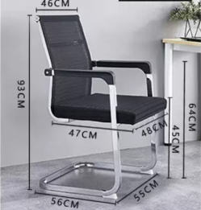 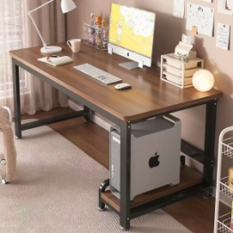 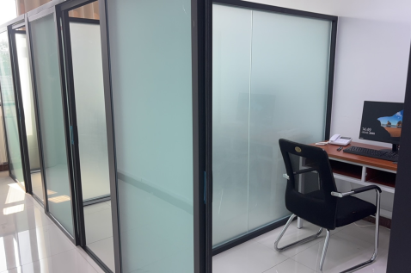
 |  |  | 78 | 平方米 | 隔断尺寸：2000*1800（高*长） 含门、10套五金件、链接大柱 | 按照评标室划分出5个区域，采用“铝框+磨砂钢化玻璃”，有效阻隔外界噪音干扰与人员视线接触，实现评标专家“一人一舱、独立作业，彻底改变了传统集中评标模式下专家近距离就坐、易产生交流干扰的弊端，从物理空间上实现评标专家之间、专家与外部人员之间的有效隔离。
2 | 专家等候区隔断 | 钢化玻璃隔断 | 30 | 平方米 | 隔断尺寸：2000*15000（高*长） | 在现有封闭评标区入口与存包区之间增设一道隔断墙，实现两区域之间的物理隔离。隔断墙主体采用“铝框+磨砂钢化玻璃”结构，可有效阻隔两区域之间视线穿透，防止未进场人员与评审专家语言交流。
3 | 信息化设备 | 大环境高清摄像头（电动变焦2.7mm~12mm,800W像素，支持外接拾音器） | 6 | 台 | 品牌：大华 DH-IPC-HDBW4853R1-ZYL-PV-AS | 用于1-6评标室大环境影音采集，全景高清摄像头与高保真拾音设备，确保评标全过程无死角监控与清晰录音。 | 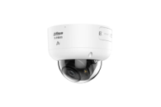
4 |  | 大环境拾音器 （全指向性电容咪头，全向拾音，拾音范围5-200平方米） | 6 | 台 | 品牌：大华 HS-51S |  | 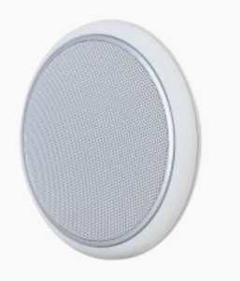
5 |  | 独立工位摄像头 （含拾音功能） | 10 | 台 | 品牌：大华 型号：DH-IPC-HDW1433V-A-IL | 第3、4评标室独立隔断工位，采集评审专家评标过程影音。 | 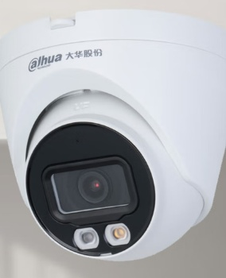
6 |  | 网络硬盘录像机 | 1 | 台 | 品牌：大华 DH-NVR816-64-HDS3/I | 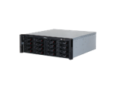 现有网络硬盘录像机已满配，需增加一台才能满足高清视频影音存储需求。
7 |  | 专用硬盘 | 16 | 块 | 单盘容量：8TB；缓存：256MB；转速：5400RPM；硬盘接口：SATA | 考虑硬盘实际空间利用率因素，配置16块8T硬盘，共计128T存储空间（国产品牌均可）。
8 |  | 签名数位板（手写板） | 10 | 套 | 品牌：和冠-STU430 | 用于第3、4评标室，各配置5套。 | 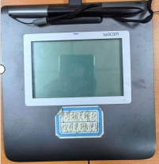
9 |  | 监听音箱 | 1 | 套 | 品牌：雅马哈HS3 | 用于见证室，保障声音采集清晰。 | 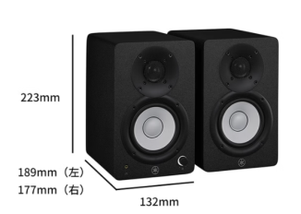
10 |  | 监听耳机 | 20 | 个 | 品牌：联想L5 lite | 监督人员和见证服务人员升级监听耳机，提升音频监听质量，实现“一对一”精准见证。 | 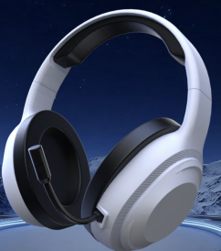
11 |  | IP广播控制主机 | 1 | 台 | 品牌：音视特 IN-BC7015 | 语音播报系统 1.实现功能：可提前录制语音并根据实际需求，选择录制好的语音在相应的评标室内播放； 2.实操举例：如提前录制语音为“请评审专家不要交头接耳”，上传到广播主机，通过寻呼话筒选择该条语音，并选择第1评标室或其它标室，点击即可播报语音，提高见证效率。
12 |  | IP广播管理软件 | 1 | 套 | 品牌：音视特 IN-BC7101-V2.0
13 |  | 网络寻呼话筒 | 1 | 台 | 品牌：音视特 IN-BC7201
14 |  | POE网络室内壁挂音箱 | 6 | 只 | 品牌：音视特 IN-BC7505
15 |  | POE网络交换机 | 4 | 台 | 品牌：TL-SG2008MP | 用于各评标室高清摄像头、拾音器及音箱的交换机。
16 |  | POE网络交换机 | 3 | 台 | 品牌：TL-SG1218P | 2台用于第3、4评标室高清摄像头、拾音器及音箱的专用交换机，另配置1台总机在电力竖井。
17 | 安装改造 | 技术服务费 | 1 | 次 | 设备安装、调试 线路敷设、端接
合计

标室布局
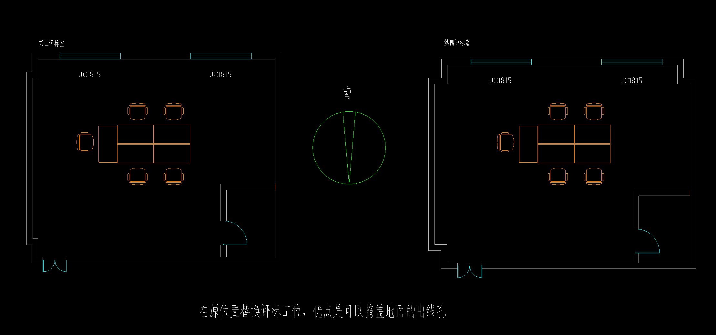

第3、4标室现有布局

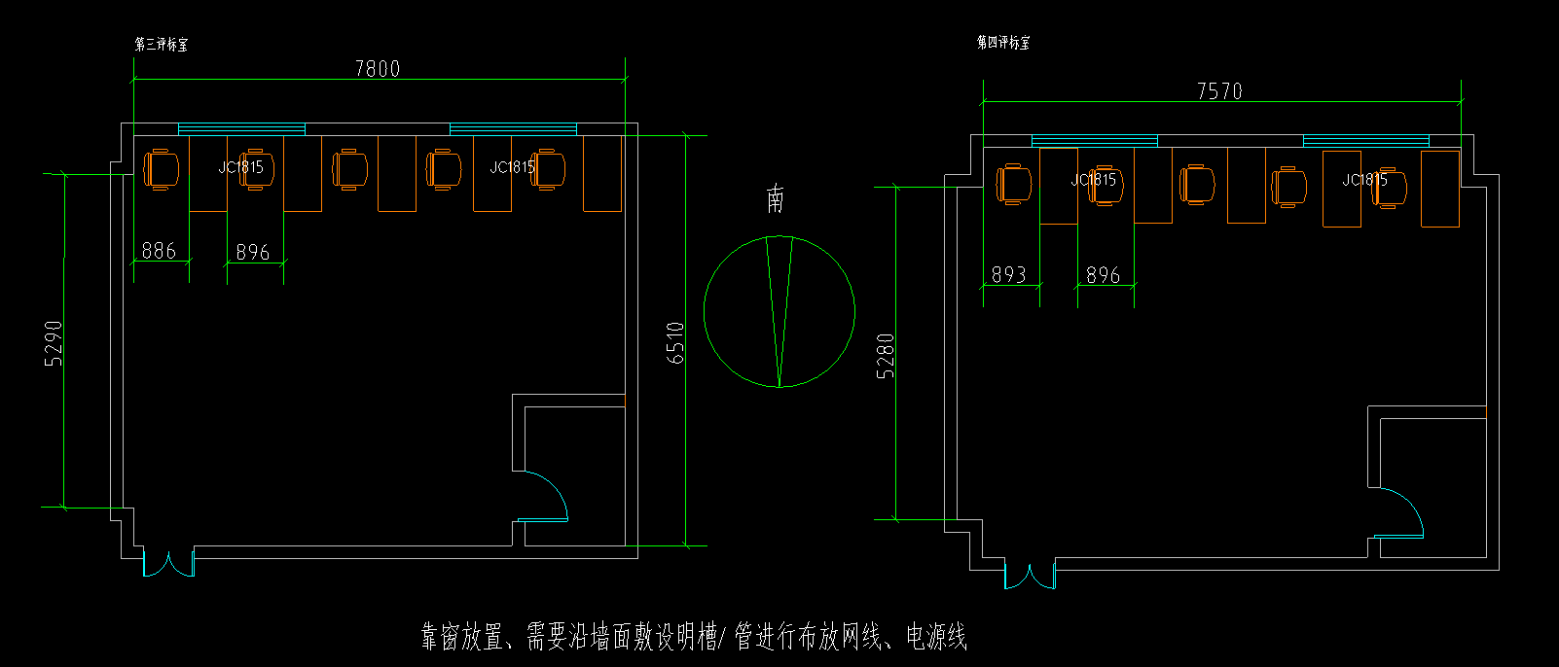

第3、4标室现有布局（方式一）

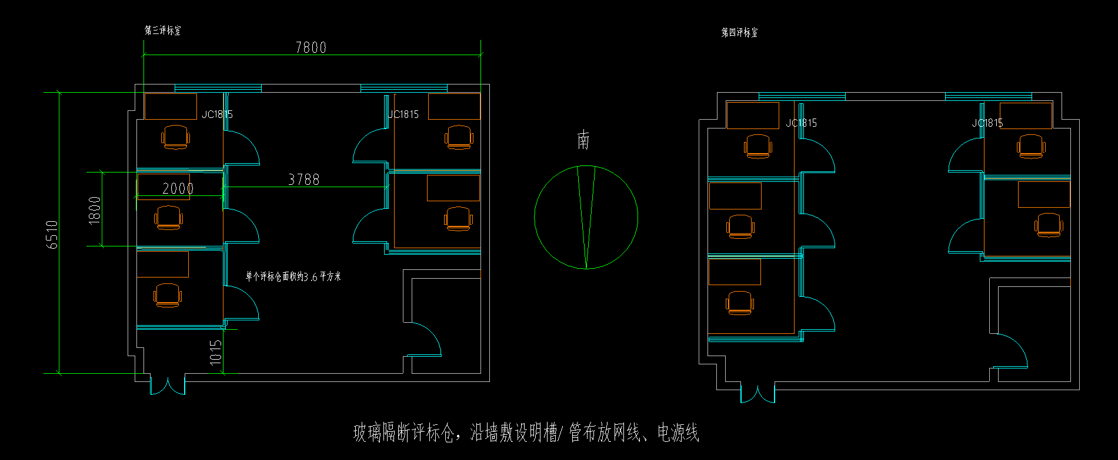

第3、4标室现有布局（方式二）

